Setup
Môi trường cài đặt

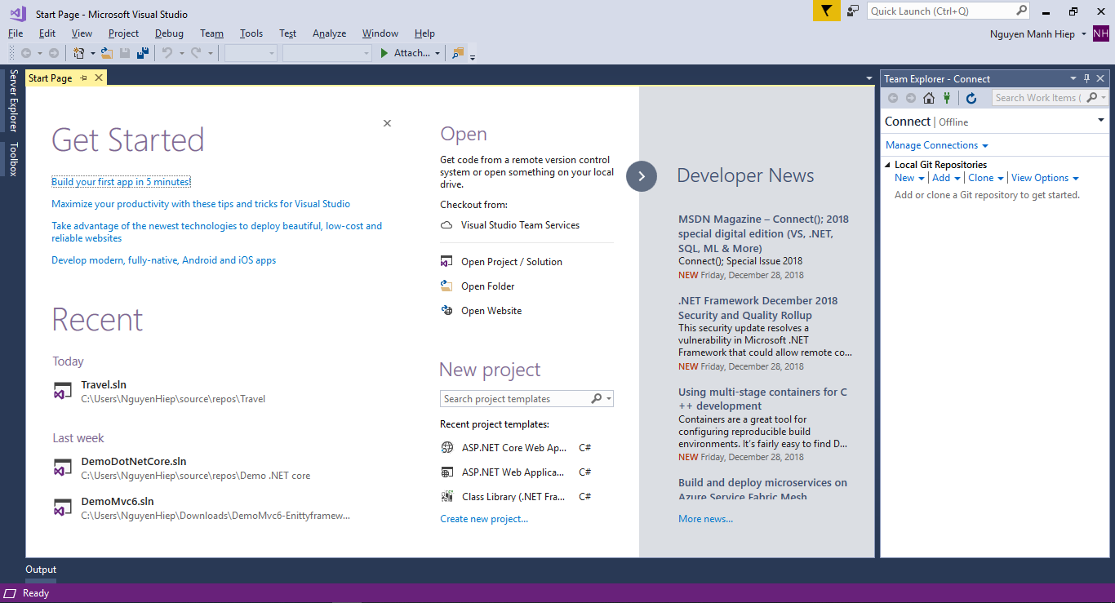
Phần mềm cài đặt | Visual studio

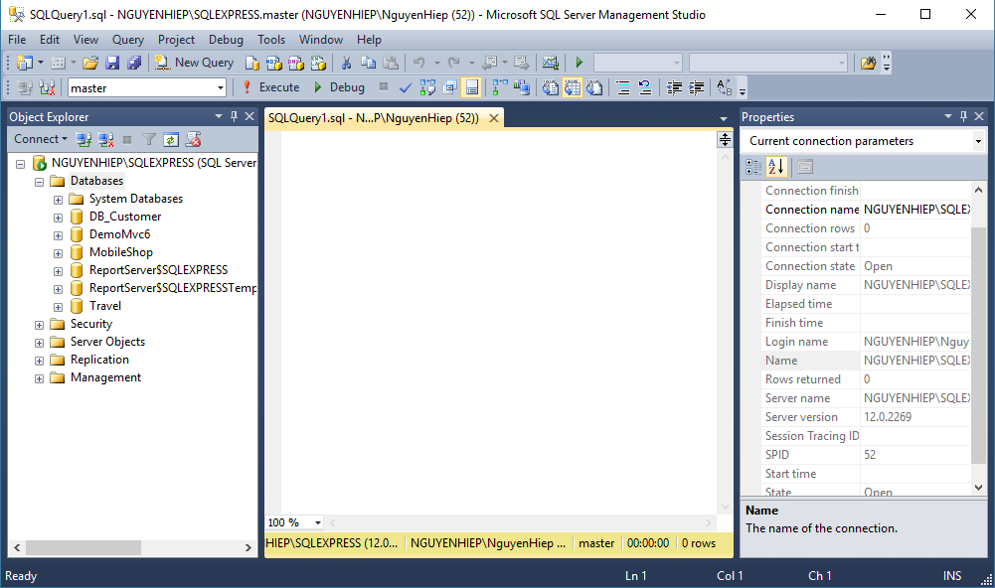
Quản trị cơ sở dữ liệu | SQL Server

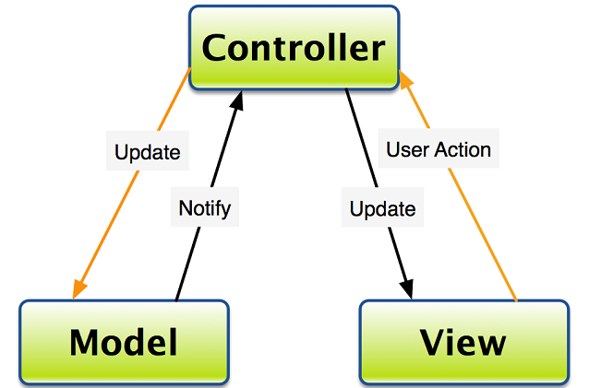
Mô hình sử dụng | Mô hình MVC

